상품제안서
송월타올 굿럭 30수 150g 2매 세트 | 상품코드: S37734

 |  |  |  |  |  |  | 02-713-8555 | www.synergygift.co.kr
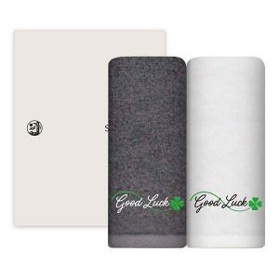

【상세/제작정보】 | <p><span style="font-size: 14pt;">※</span><span style="font-size: 18.6667px;">♣기본적으로 굿럭&amp;클로바 자수가 있는 세트 상품 입니다</span><span style="font-size: 14pt;">​</span></p><p>&nbsp;</p><p><span style="font-size: 14pt;">※자수인쇄는 인쇄난이도,크기,글자수에 따라 비용 변동될 수 있습니다.</span><span style="font-size: 14pt;">​</span>&nbsp;</p>

【인쇄/포장옵션】 | 실크, 자수 / 포장지포장

【공급단가】 | 수량 | 50~ | 100~ | 500~ | 1,000~ | 3,000~
*VAT별도 | 단가 | 8,610원 | 8,150원 | 7,750원 | 7,550원 | 7,420원

【상품 URL】 | https://www.synergygift.co.kr:443/src/goods_detail.php?gdno=37734

